Accueil
Evaluations diagnostiques des élèves au CP Module Circo

 | 1

 |  | Ce fichier tableur comporte 4 feuilles (y compris cette page d'accueil)

 |  | On passe d'une feuille à l'autre en cliquant sur les onglets qui se trouvent en bas à gauche du classeur.

 |  |  |  |  | ONGLETS
 |  | Onglet "Ecoles" : feuille de saisie des noms des écoles et des classes. Y saisir le nom de l'école et de la classe dans les deux premières colonnes . Ces informations seront automatiquement reportées dans la dernière colonne (école) ainsi que dans le tableau de saisie des codes.(onglet "Saisie")

 |  | Onglet "Saisie" : feuille de saisie des résultats des écoles Y copier les résultats envoyés par les écoles soit: Attention faire une copie des valeurs uniquement - directement dans la cellule à partir du clavier - en collant les résultats de la dernière colonne de l'onglet "Saisie" du fichier envoyé par les écoles | i |  |  |  | 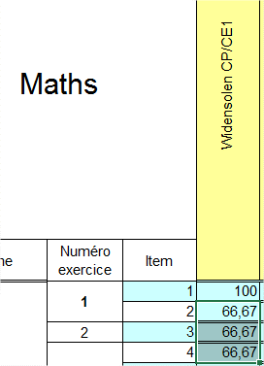

 |  | La feuille "Saisie" permet d'obtenir automatiquement les pourcentages de réussites :
 |  | *par item pour la circo (dernière colonne du tableau) |  | *par école (dernière ligne du tableau mathématique et français)
 |  |  |  |  |  | 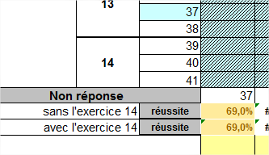

 | 2
En cliquant dans la case indiquée, vous pourrez avoir les résultats pour la circonscription (premier choix, bien remonter l'ascenseur) ou par école.
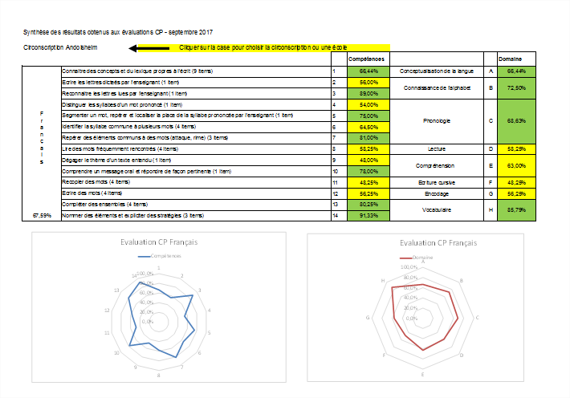
 |  | L'onglet Analyse

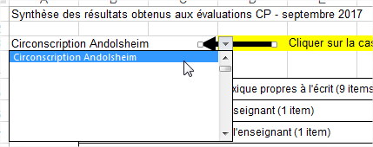

Analyse Circo
Synthèse des résultats obtenus aux évaluations CP - septembre 2017

Circonscription REP+ LISE OPHION |  | Cliquer sur la case pour choisir la circonscription ou une école
 |  |  |  | Compétences |  |  | Domaine
Français | Connaitre des concepts et du lexique propres à l'écrit (9 items) |  | 1 | 44.58% | Conceptualisation de la langue | A | 44.58%
 | Ecrire les lettres dicteés par l'enseignant (1 item) |  | 2 | 33.06% | Connaissance de l'alphabet | B | 40.33%
 | Reconnaitre les lettres lues par l'enseignant (1 item) |  | 3 | 47.60%
 | Distinguer les syllabes d'un mot prononcé (1 item) |  | 4 | 58.28% | Phonologie | C | 46.41%
 | Segmenter un mot, repérer et localiser la place de la syllabe prononcée par l'enseignant (1 item) |  | 5 | 49.97%
 | Identifier la syllabe commune à plusieurs mots (4 items) |  | 6 | 44.02%
 | Repérer des éléments communs à des mots (attaque, rime) (3 items) |  | 7 | 44.45%
 | Lire des mots fréquemment rencontrés (4 items) |  | 8 | 51.31% | Lecture | D | 51.31%
 | Dégager le thème d'un texte entendu (1 item) |  | 9 | 35.78% | Compréhension | E | 44.70%
 | Comprendre un message oral et répondre de façon pertinente (1 item) |  | 10 | 53.62%
 | Recopier des mots (4 items) |  | 11 | 34.84% | Ecriture cursive | F | 34.84%
 | Ecrire des mots (4 items) |  | 12 | 12.69% | Encodage | G | 12.69%
 | Compléter des ensembles (4 items) |  | 13 | 30.49% | Vocabulaire | H | #DIV/0!
#DIV/0! | Nommer des éléments et expliciter des stratégies (3 items) |  | 14 | #DIV/0!
Evaluation CP Français
Evaluation CP Français
 | Domaine
A | 44.58%
B | 40.33%
C | 46.41%
D | 51.31%
E | 44.70%
F | 34.84%
G | 12.69%
H | 0.00%

Synthèse des résultats obtenus aux évaluations CP - septembre 2017
Circonscription REP+ LISE OPHION
 |  |  |  | Compétences |  |  | Domaine
Mathématiques | Associer un nombre donné à son écriture chiffrée (2 items) |  | 1 | 66.03% | Connaissance de la suite numérique | A | 66.03%
 | Comparer des quantités (1 item) |  | 2 | 43.36% | Dénombrement | B | 43.46%
 | Comparer des quantités (3 items) |  | 3 | 34.23%
 | Dénombrer les quantités en associant les représentations du nombre (3 items) |  | 4 | 48.54%
 | Dénombrer une quantité (1 item) |  | 5 | 55.99%
 | Identifier les informations spatiales pour situer des objets (5 items) |  | 6 | 43.29% | Valeur Ordinal du nombre | C | 43.29%
 | Identifier le principe d’organisation d’un algorithme et poursuivre son application (4 items) |  | 7 | 20.04% | Suite Algorithmique | D | 20.04%
 | Recomposer mentalement (par composition ou décomposition) des petites quantités pour résoudre un problème (3 items) |  | 8 | 33.12% | Résolution de problèmes | E | 39.68%
43.24% | Constituer une collection dont le cardinal est donné en modifiant une première collection (4 items) |  | 9 | 44.59%
Evaluation CP Mathématiques
Evaluation CP Mathématiques
 | Domaine
A | 66.03%
B | 43.46%
C | 43.29%
D | 20.04%
E | 39.68%

